关系图
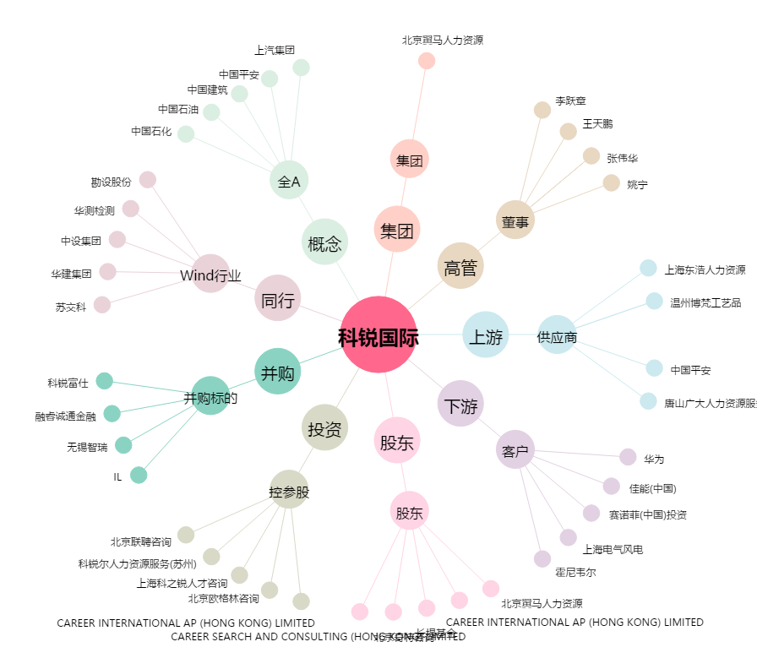
科锐国际[300662.SZ] - 关系概览图

